雇用調整助成金試算シート
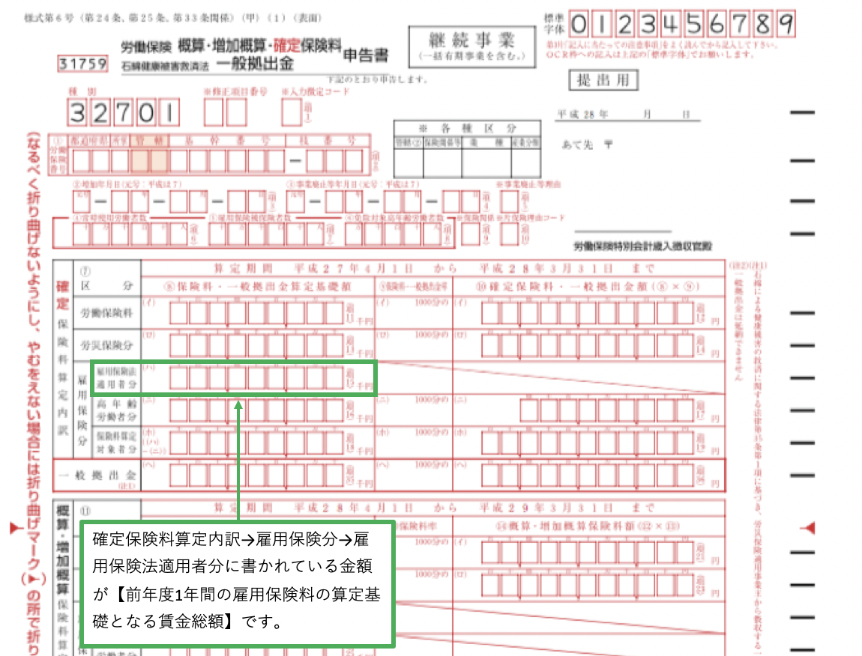
 |  |  |  | ネクサス社会保険労務士法人
雇用調整助成金の申請をご希望される方へ
−助成金申請試算シート−

新型コロナウイルスの影響で、雇用調整助成金を使いたいという方も増えていますが、真っ先に気になるのが、
いくら位の助成金が出るのか？ということではないでしょうか？

前年同月比5％以上(休業初日が3月以前の場合は10%以上)の売上高等の減少が必須条件になりますので、業績をご確認下さい。 創業間もない企業で前年同月比との比較ができない場合は、令和1年12月と比較して5％減かどうかを確認します。

雇用調整助成金の1人1日あたりの助成額は最高で8,330円ですが、全ての労働者がこの金額ということではなく、
前年度の賃金総額や雇用保険被保険者数、労働日数等により大きく異なります。

概算でも目安を知りたい方も多いと思いますので、下記項目に数字を入れるとわかるようになっています。
概算金額を踏まえて雇用調整助成金を申請するかどうかご判断下さい。

雇用調整助成金、支給金額目安計算式
＊入力は半角数字で行わないと計算されませんのでご注意下さい。

必要情報 | 数値 |  | 備考
前年度1年間の雇用保険料の算定基礎となる賃金総額 | 1 |  | 労働保険料申告書控えの確定保険料算定内訳→雇用保険分→雇用保険法適用者分に書かれている金額のことです。*ページ最下部に説明有り
前年度1年間の1ヶ月平均の雇用保険被保険者数 | 1 |  | 事務所の前年度の各月における月末の被保険者数を平均して算定します。（前年度の毎月の雇用保険料を支払っている人の人数とほぼイコールです。）
前年度の年間所定労働日数 | 1 |  | 部署や勤務形態ごとに所定労働日数が異なる場合は、その部署等に従事する年度末の労働者数により加重平均した全労働者の平均日数を算出してください。
平均賃金額（円） | 1 |  | 自動計算されますので入力不要です。
休業手当等の支払い率 | 100% |  | 就業規則や労使協定で定められている場合はその数値を入力します。労働者によって支払い率が変わる場合は最も低い支払い率を適応して入力してください。（60〜100％で決定します。）
基準賃金額（円） | 1 |  | 自動計算されますので入力不要です。

1人日当たり助成額目安 （2020年3月31日まで分） | 1 |  | 中小企業の助成率である3分の2で計算していますが、最高でも8,330円（令和2年3月1日時点）までしか支給されませんので注意して下さい。
 | ↑上記金額が1名1日あたりの助成額↑
1人日当たり助成額目安 （2020年4月1日以降分） | 1 |  | 中小企業の助成率である5分の4で計算していますが、最高でも8,330円（令和2年4月1日時点）までしか支給されませんので注意して下さい。
 | ↑上記金額が1名1日あたりの助成額↑
<<2020年3月31日まで>>
休業延べ日数 （全従業員の休業日合計数） | 1 |  | 3月31日までの日数を入力して下さい。

支給総額目安（円） | 1 |  | 月間のおおよその事業所全体の助成金額の目安です。

<<2020年4月1日以降>>
休業延べ日数 （全従業員の休業日合計数） | 1 |  | 4月1日以降の日数を入力して下さい。

支給総額目安（円） | 1 |  | 月間のおおよその事業所全体の助成金額の目安です。
＊2020年4月1日時点で公表されている情報で作成しています。

上記金額で納得された場合は、弊社に雇用調整助成金の申請サポート業務をご依頼下さい。
必要書類や申請に必要になる情報はお申し込み後に改めて送付させていただきますのでご安心ください。

雇用調整助成金を利用する大まかな流れ

従業員を休ませる |  | ＊業務への影響を考えて、従業員に休ませる指示を出して下さい。

次回給与支払日までに休業手当の支払い率を決定する |  | ＊就業規則等に規定がなければ最低60％〜最高100％で最終的な支払い率を決定してください。

出勤簿で休業とわかるように表示する |  | ＊出勤簿上でコロナによる欠勤とわかるように記載して下さい。

給与明細で欠勤控除を表示して、別で休業手当を支給する |  | ＊給与明細で欠勤控除・休業手当の支給が明確になっていないと支給対象になりません。

従業員を休ませる場合の注意点

・全日休業の場合は一斉休業でなく、持ち回りによるシフト制でも問題ありません。
・短時間休業（要1時間以上）を行う場合は、全社員一斉休業にする必要があります。
・中小企業の場合、休業日数は対象労働者の所定労働延日数20分の1以上にする必要があります。

雇用調整助成金は新型コロナウイルスの影響で事後申請（1企業1回のみ）でも受付が可能となっていますので、
ある程度まとめた状態で申請する方がスムーズに支給されます。

また申請方法や時期に関わらず、1ヶ月毎に必要書類を用意する必要がありますので、その点もご理解下さい。

弊社の受付期間は下記を予定しておりますので、ご希望の方は早めにご相談ください。

第一弾：5月7日〜15日まで（20社さま限定）
第二弾：6月1日〜15日まで（20社さま限定）

前年度1年間の雇用保険料の算定基礎となる賃金総額の書かれている場所は？

